２ページ版
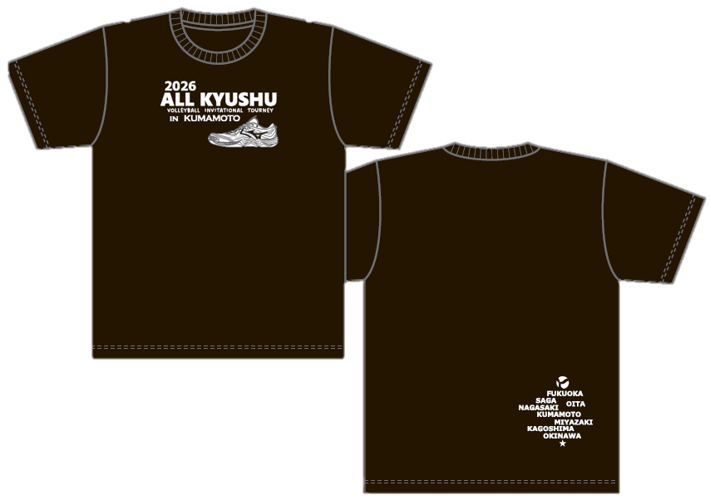
 | 2026年度 久光製薬杯 全九州選抜高校大会 | 2026年度 久光製薬杯 全九州選抜高校大会
 | MIZUNO大会記念Ｔシャツのご案内 | MIZUNO大会記念Ｔシャツのご案内
 |  | １.＜お申込み方法＞
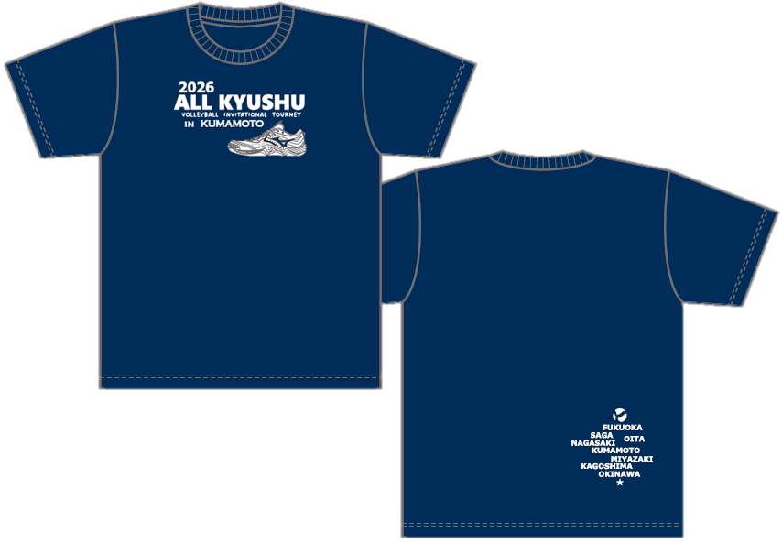
 |  | 下記申込み用紙に必要事項をご記入の上、メールかFAXにてお申込み下さい
 |  | ご発注が届きましたらメールにて受付済みの返信をさせて頂きます（アドレス必記入お願いします）
 |  | 発注もれ防止のため返信が来ない場合は受付のご確認をお願い致します。

 |  | ■お申込窓口 株式会社 ハヤシスポーツ
 |  |  | hayashis@mvg.biglobe.ne.jp
 |  |  | FAX/096-367-0102

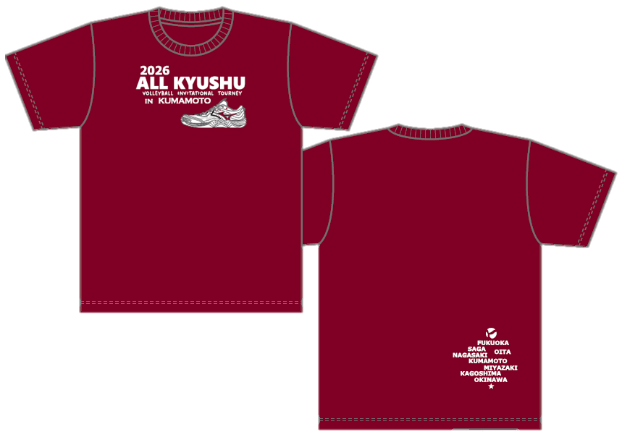
 |  | 2.＜お申込締切＞ 1次〆切 2026年 1月30日(金) |  |  |  |  |  | 17:00:00
 |  | 2次〆切 2026年 2月13日(金) |  |  |  |  |  | 17:00:00
 |  |  | ※2次〆切：ご発注合計が10枚に満たない場合は生産ができません。ご了承の程お願い致します。
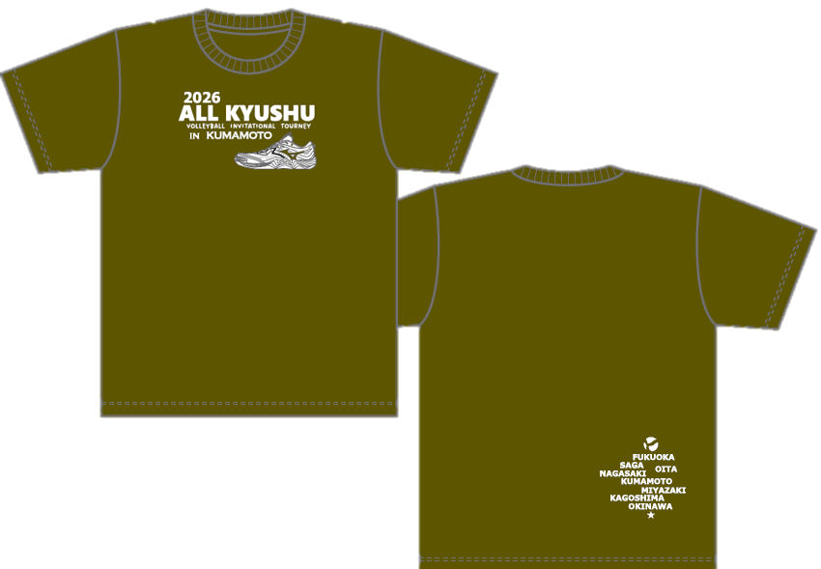
 |  | 3.＜商品上がり予定＞ |  | 工場受付後、土日祝日を含まず約3週間かかります
 |  |  |  | 商品が上がり次第、ご指定場所へお送り致します。

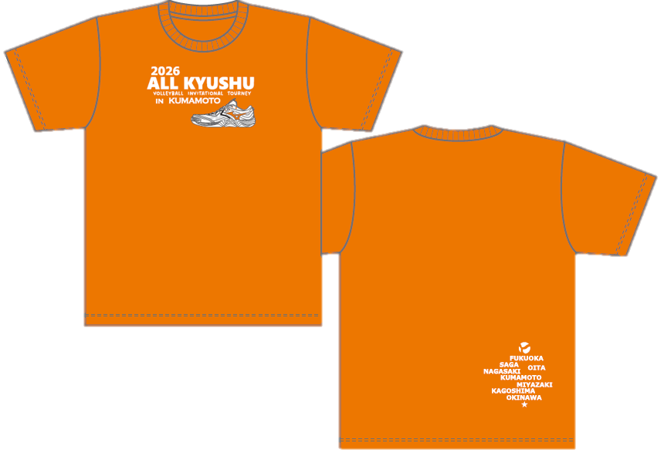
 |  | 4.<お支払い方法> |  | お申込み後、10日以内に下記振込先へご入金お願い致します。
 |  |  |  | 肥後銀行 健軍支店 普通預金 口座番号166296
 |  |  |  | 口座名 株式会社ハヤシスポーツ
 |  | ※恐れ入りますが、振込手数料はご負担お願い致します。

 |  | 5.<送料> |  | 沖縄県・離島の場合 \1,980（税込）
 |  |  |  | 沖縄県・離島以外の九州圏内 \1,540（税込）

 |  | 【申し込み用紙】 ※記載頂いた個人情報は今回の記念品販売の用途以外には使用致しません。
 |  | ※※間違い防止やスムーズに納品させて頂くためにも、もれなくご記載お願い致します。
 |  | ※※チーム名 |  |  |  |  |  |  |  |  | 男・女
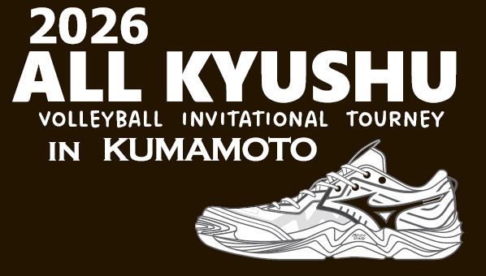
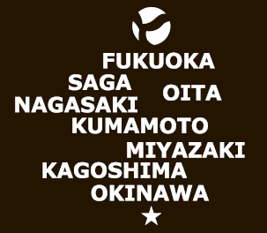
 |  | ※※ 送品先名（代表者） |  |  |  |  |  |  | ※※ 顧問 or 保護者
 |  | 〒 －
 |  | ※※送品先住所
 |  | ※※TEL (or携帯） - - |  |  |  |  |  |  | ※※ 学校宛送品 or 個人宅送品
 |  | ※※メールアドレス
 |  | アイテム | 税込価格 | XS | Ｓ | Ｍ | Ｌ | XL | 2XL | 3XL | 合計
【サイズ目安】(cm) |  | ブラック×白 | 3,000円 |  |  |  |  |  |  |  | 0
 |  | ネイビー×白 | 3,000円 |  |  |  |  |  |  |  | 0
 |  | バーガンディ×白 | 3,000円 |  |  |  |  |  |  |  | 0
 |  | オリーブ×白 | 3,000円 |  |  |  |  |  |  |  | 0
 |  | ｻﾝｾｯﾄｵﾚﾝｼﾞ×白 | 3,000円 |  |  |  |  |  |  |  | 0
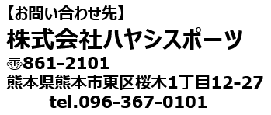
 |  | Ｔシャツ | 3,000円 | × | 0 | 枚 | \ | 0 |  |  | 0
 |  | 商品代+送料
 |  | 送料 | 1,540円 or 1,980円 |  |  | 合計 | \

